9 campos
PROYECTO: |  |  |  |  |  |  |  | relacion g.humedo/g.seco |  | 4.5 |  | Calculos
 |  |  |  |  |  |  |  | densidad flor seca g/litro |  | 40 |  | Datos
 |  |  |  |  |  |  |  | gf.seca/Planta |  | 35 | 157.5
 |  |  |  |  |  |  |  | gf.seca/m2 |  | 315 |  |  |  |  |  |  |  |  |  |  | Litros /h capacidad
 |  |  |  |  |  |  |  | DIMENSIONAMIENTO LOTE |  |  |  |  |  |  |  |  |  |  |  | CONDICIONES | IT1100 (ACTUAL) | IT1400 (DIM IGUALES) | IT1700 (DIM + 60 + 140 cm)
Mesas |  |  | Modulo |  |  | Nº |  |  |  |  |  |  |  |  |  | l/m2 | litros dia | litros/hora | Noche 15% | A 22 50% | 14.6 | 16.7 | 21.3
24.0 | m |  |  |  |  | 7 |  | CAMPO |  |  |  |  |  |  |  | 5 | 840 | 70 | 10.5 | A 25º 50% | 16.7 | 21.9 | 27.1
1.0 | m |  |  |  |  |  |  | Superficie | Sup Util (m2ut) | DENSIDAD | Plantas/ | kgf.seca/ |  | kgf.wet/ |  | 7 | 1176 | 98 | 14.7 | A 25º 60% | 25.0 | 26.0 | 33.3
 |  |  |  |  |  |  |  | m2 | m2 | Nº Plnt/m2ut | cosecha | cosecha |  | harvest |  | 9 | 1512 | 126 | 18.9 | NOM 30º 80% | 46.7 | 56.3 | 71.3
 |  |  |  |  |  |  |  | 259 | 168 | 9 | 1,512 | 53 |  | 238
 |  |  |  |  |  |  |  |  | 0.64814814815
 |  |  |  |  |  | 27.0 | m | ESTRATEGIA |  |  |  |  |  |  |  | Congelar | 238 | kG
9.6 | m |  |  |  |  | 1 |  | Nº Campos | Nº cosechas / | Nº Cosechas/ | Periodo | kgf.seca/ |  | kgf. wet/ |  | calor espe agua | 4.2 | kj/kg/ºK
 |  |  | Modulos x campo |  |  |  |  |  | campo y año | año | semana/Cosecha | AÑO |  | YEAR |  | calor cambio estado | 335 | kj/kg
 |  |  |  |  |  |  |  | 12 | 6 | 72 | 0.70 | 3,810 |  | 17,146 |  | Hores | 4 |  |  |  | 144 | 756 | 0.19047619048
 |  |  |  |  |  |  |  | Proyectamos cosechar y procesar cada |  |  | 5.0 | dias |  |  |  | suma | 99780.66 |  |  |  | 49.371428571 | 259.2
 |  |  |  |  |  |  |  |  |  |  |  |  |  |  |  | potencia | 6.9292125
 |  |  |  |  |  |  |  | DIMENSIONAMIENTO AREAS CULTIVO
 |  |  |  |  |  |  |  | Plantas madre
 |  |  |  |  |  |  |  | Nº esquejes/ | Intervalo | DENSIDAD | Nº Plantas | Sup Util (m2ut) |  | Sup Total
 |  |  |  |  |  |  |  | Planta | sem/esquejado | Nº Plnt/m2ut | madre | m2 1 nivel |  | m2
 |  |  |  |  |  |  |  | 60 | 2 | 1 | 20 | 20 |  | 30
6 | x | 12 | = | 72 | esqu/bandeja
 |  |  |  |  |  |  |  | Esquejes |  |  |  |  |  |  | 1200 | largo luces
 |  |  |  |  |  |  |  | Nº esquejes/ | Intervalo | Nº esquejes | nº carros | nº esquejes |  |  | 28 | cm | 4 | niveles / carro
 |  |  |  |  |  |  |  | Bandeja | sem/rooting | por carro |  | extra |  |  | 54 | cm | 3 | bandejas / nivel
 |  |  |  |  |  |  |  | 72 | 2 | 864.00 | 2 | 216
Measures 10 7/8”x 21 ¼”
 |  |  |  |  |  |  |  | Vegetativo
 |  |  |  |  |  |  |  | Nº | Intervalo | DENSIDAD | Nº Plantas | Sup Util (m2ut) |  | Sup Total
 |  |  |  |  |  |  |  | Niveles | sem/veg | Nº Plnt/m2ut | vegetativo | m2 |  | m2
 |  |  |  |  |  |  |  | 1 | 2 | 20 | 610 | 31 |  | 45.75 |  | 3000 | minuts
 |  |  |  |  |  |  |  |  |  |  |  |  |  |  |  | 3000 | minuts
 |  |  |  |  |  |  |  |  |  |  |  |  |  |  |  | 50 | hores
 |  |  |  |  |  |  |  | deshojadoras |  |  |  |  |  |  |  | 6.25 | torns
 |  |  |  |  |  |  |  |  |  |  | Necesidad
 |  |  |  |  |  |  |  | kg/maqui.hora |  | Nº Turnos | maq/turno
 |  |  |  |  |  |  |  | 18 | 238.14 | 2 | 0.8 | 1 |  |  | 72

 |  |  |  |  |  |  |  | WET TRIM AUTOMATIC
 |  |  |  |  |  |  |  | Bucker | kgf.wet/ |  | Necesidad |  |  |  |  |  |  | 46.44
 |  |  |  |  |  |  |  | Wet Kg/hr | cosecha | Nº Turnos | Maquinas
 |  |  |  |  |  |  |  | 68 | 238.14 | 1 | 0.4 | 1

 |  |  |  |  |  |  |  | TRIMER | kgf.wet/ |  | Necesidad
 |  |  |  |  |  |  |  | Wet Kg/hr | cosecha | Nº Turnos | Maquinas
 |  |  |  |  |  |  |  | 60 | 238.14 | 1 | 0.5 | 1 |  |  |  |  |  |  |  |  | 1.7 | 0.9 | 1.3 | 1.989

 |  |  |  |  |  |  |  | SECADO CARROS COLGADO

 |  |  |  |  |  |  |  | SECADO BANDEJAS |  |  |  |  |  |  |  |  |  | densidad | 45 | gr/l | 225
0.7 |  | 0.5 | m
m |  |  |  |  | 1.2 | cm |  |  |  |  |  |  |  |  |  |  |  | LOTE: | 238 | kg /wet
 |  |  |  |  |  |  |  | Capacidad carro |  | Calculo capacidad necesaria |  | nº carros |  |  |  |  |  | modelo | 990 |  | 770 |  | 570
2.0 |  |  |  |  |  |  |  | kgf.Humeda/bandeja | kgf.seca/bandeja | nº Sublotes | kgf.seca/tunel | por túnel |  |  |  |  |  | sup bandejas | 0.24 |  | 0.24 |  | 0.282
m |  |  |  |  |  |  |  | 0.76 | 0.17 | 1 | 52.92 | 15.6 |  | 3.6 |  |  |  | separacion (mm) | 26 |  | 26 |  | 40 | en realidad 50 mm
20 | niveles |  |  |  |  |  |  |  |  |  |  |  |  | 90 | 4.5 |  |  | numero | 72 |  | 48 |  | 104
 |  |  |  |  |  |  |  |  |  |  |  |  |  |  |  |  |  | volumen (litros) | 449.28 |  | 299.52 |  | 1173.12
 |  |  |  |  |  |  |  | SECADO LYOPHILIZADO |  |  |  |  |  |  |  |  |  | capacidad kg/run | 250 | 167 | 150 | 100 | 263.952
0.6 |  | 0.4 | m |  |  |  |  |  |  |  |  |  |  |  |  |  |  | Nº Run's | 1.0 | 1.4 | 1.6 | 2.3814
m |  |  |  |  | 3.7 | cm
 |  |  |  |  |  |  |  | Capacidad carro |  | Calculo capacidad necesaria |  | nº carros
12 |  |  |  |  |  |  |  | kgf.Humeda/bandeja | kgf.seca/bandeja | nº Sublotes | kgf.seca/tunel | por túnel
 |  |  |  |  |  |  |  | 1.60 | 0.31 | 1 | 0 | 0.0
7 |  |  |  |  |  |  |  |  |  |  |  |  |  |  | 18
 |  |  |  |  |  |  |  | TUNEL SECADO |  |  |  |  |  |  | 1000
 |  |  |  |  |  | DISEÑO |  | periodo secado | necesidad | seguridad | necesidad | + carros |  |  | 250
 |  |  |  |  |  | 56 |  | semanas | tuneles |  | carros | en curso
 |  |  |  |  |  | carros |  | 2 | 0.4 | 1 | 22.4 | 56
 |  |  |  |  |  |  |  | Largo (m): |  | Ancho (m):

 |  |  |  |  |  |  |  | DRY TRIM MANUAL

 |  |  |  |  |  |  |  | DRY TRIM AUTOMATIC

 |  |  |  |  |  |  |  | CURADO

 |  |  |  |  |  |  |  | LIMPIEZA
 |  |  |  |  | 9 | 3
 |  |  |  |  | unit | unit |  | frasc/batch | frasc/sem | ciclo lav min | Nº Turnos | nº de maq
 |  |  |  |  |  |  |  | 27 | 281 | 60 | 1 | 1

 |  |  |  |  |  |  |  | ENVASADO PRIMARIO
 |  |  |  |  |  |  |  |  | Capacidad | Bolsas/ |  | Necesidad
 |  |  |  |  |  |  |  | g/bolsa | Minutos/bolsa | pers.turno | Nº Turnos | Pers/turno
 |  |  |  |  |  |  |  | 500 | 1 | 480 | 1 | 0.2

 |  |  |  |  |  |  |  | SAFE |  |  |  |  | 1
 |  |  |  |  |  |  |  | PALET | capacidad | nº palets | capacidad
 |  |  |  |  |  |  |  | efectividad | Kg/palet | / Cosecha | Palets
 |  |  |  |  | 1.2 |  |  | 65% | 30 | 2 | 9
 |  |  |  |  | m
 |  |  |  |  | alto palet

 |  |  |  |  |  |  |  | capacidad
 |  |  |  |  |  |  |  | Nº cosechas | nº Semanas |  | nº Palets / | container
 |  |  |  |  |  | 3 |  |  |  |  | 40' | 20'
 |  |  |  |  |  | niveles |  | 5 | 25 |  | 46 | 22
1
 |  | 3 | Palets |  |  | 1

Equipo
 | Resultado
 | CASTELLANO | 1
 | INGLES | 2
 | FRANCES | 3


 |  | densidad flor seca g/litro |  | 40
 |  | 1 pulgada | 25.4 | mm

 |  | 1 | galon | 3.8 | litre
 |  |  |  |  | 3.5
 |  | 6-1/2" sq. x 8" h |  |  | 140 | gr
 |  | 6.5 | 165.1 | mm
 |  | 8 | 203.2 | mm

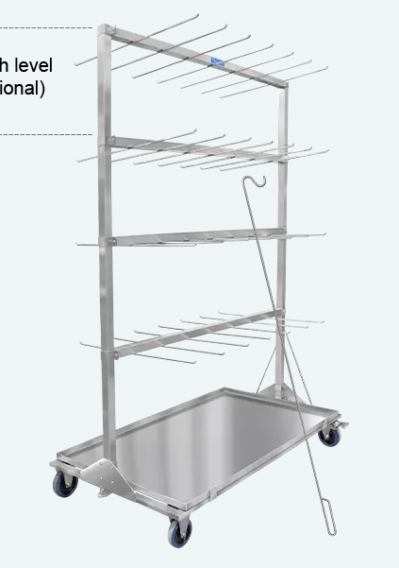

 |  |  | inches | m
 |  | Width: " | 31.89 | 0.810006 | 0.2025015
 |  | Length: " | 59.13 | 1.501775
 |  | Height: " | 70.75 | 1.79705 | 3 niveles de 0,5 m
 |  | with optional level:" | 96.75 | 2.45745
 |  | nº ganchos | 7.00 | separacion | 0.19 | m
 |  | H ruedas | 15cm

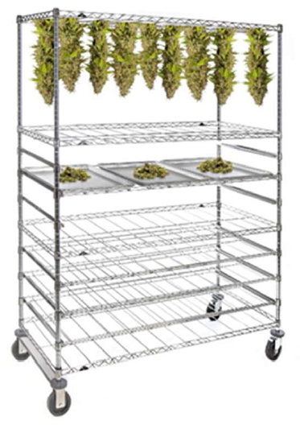
 |  |  | inches | m
 |  | Width: " | 26 | 0.6604 | 3
 |  | Length: " | 60 | 1.524 | 7
 |  | Height: " | 80 | 2.032 | 4
 |  |  |  |  | 84 | Plantas / carro

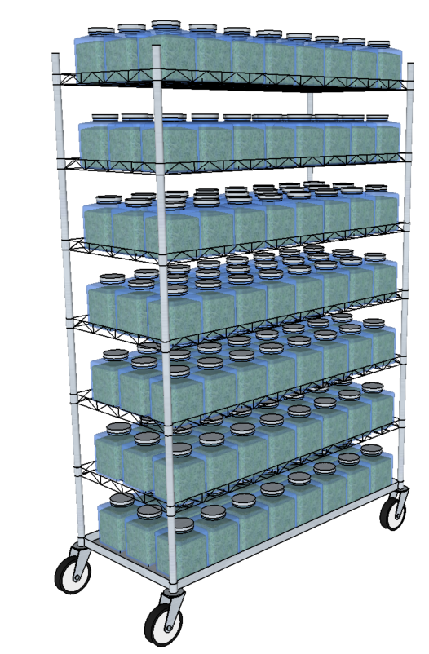
 |  |  | 3.6341611145 | 3
 |  |  | 8.4797092671 | 8
 |  |  | 6.0938452163 | 6
 |  |  |  | 144 | 20.16 | kg/carro

 |  |  |  |  | 3.7737142857 | 3
 |  |  |  |  | 8.7085714286 | 10
 |  |  |  |  | 5.0297029703 | 5
 |  | 16.00 × 16.00 × 27.90 cm |  |  |  | 150
 |  | 500 cl - 169 oz
 |  | h 279 mm - 11" |  | 175
 |  | Ø 175 mm - 7" |  | 404
 |  | https://www.bormiolirocco.com/ |  |  | 6,44€ IVA no incluido

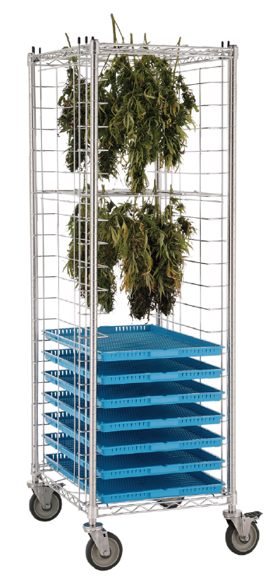

 |  |  |  | 522 | 572
 |  | 21.75 x 27 | in | 685 | 735
 |  | 69 | in | 1752.6 | altura
 |  | 3 | in separacio | 0.35757 | superficie
 |  | 3x20 in | 1524
 |  |  | 228.6

 |  | 40 | kg/m3

 |  | 0.07 | m altura | 1.001196 | kg/bandeja

TRIMING BUCKING DESTALLADO |  |  |  |  |  | 1 LIBRA | 0.453592 | KG

 |  | WET | kg/h | DRY | kg/h
 |  | min | max | min | max
MOBIUS | M108 | 30 | 54 | 14 | 27
 | 2XM108 | 50 | 118 | 32 | 64
 | CANNBUCKER | 68 |  | 14 |  |  |  | ESTIMAT
TWISTER | T2 |  | 16 |  | 5
 | T4 |  | 11 |  | 3
 | 2xT2 |  | 36 |  | 12
 | 3xT2 |  | 56
 | T-ZERO |  | 272 |  | 68
 | B4 | 68 |  | 14
MASTERPRODUCT | MT 500 | 18 | 22 |  | 5
 | MT 200
 | 2XMT500 | 40 | 45 |  | 12
 | MT 800 | 60
 | MB Bucker 500 | 65
 | deshojadora MT50 | 9
 | deshojadora MT75 | 18
CENTURION | SILVER |  | 34 |  | 7
 | GLADIATOR |  | 57 |  | 11
 | 3.0 |  | 79 |  | 16
 | 2X3.0 |  | 159 |  | 32
 | 5.0 |  | 1021 |  | 204
 | XL 10.0 |  | 1361 |  | 272
 | GC1 BUCKER | 18 |  | 4
 | HP1 BUCKER | 79 |  | 16

deshojadoras

 | CASTELLANO | ENGLISH | FRANCES
1 | PROYECTO: | PROJECT
 | relacion g.humedo/g.seco | wet / dry ratio
 | densidad flor seca g/litro | dry flower density g / liter
 | gf.seca/Planta | gf. dry/Plant
 | Calculos | Calculations
 | Datos | Data
 | Mesas | Tables
 | Modulo | Module
 | Modulos / campo | Modules / field
 | Superficie | Surface
 | Sup Util (m2ut) | Canopy (m2)
 | DENSIDAD | DENSITY
 | Plantas/ | Plants/
 | kgf.seca/ | kgf. dry/
 | kgf.wet/ | kgf.wet/
 | cosecha | harvest
 | ESTRATEGIA | STRATEGY
 | Nº Campos | Nº. of fields
 | Nº cosechas / | Nº. harvests /
 | Periodo | Period
 | campo y año | field and year
 | año | year
 | semana/Cosecha | week/Harvest
 | Proyectamos cosechar y procesar cada | We plan to harvest and process each
 | Semana | Week
 | DIMENSIONAMIENTO AREAS CULTIVO | GROWING AREAS DIMENSIONING

